Лист1
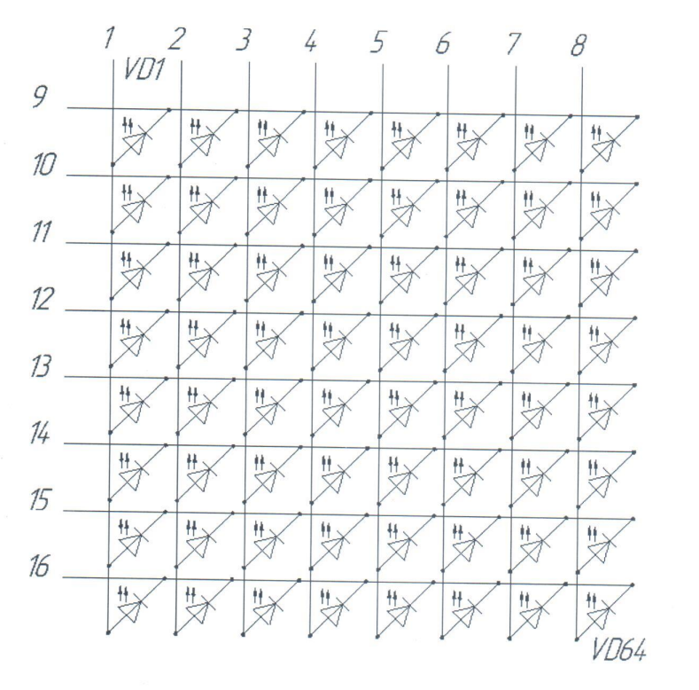
Пин | Назначение | Название | Управляющий сигнал с МП
1 | Анод | А1 | p
2 |  | А2 | n
3 |  | А3 | m
4 |  | А4 | l
5 |  | А5 | k
6 |  | А6 | j
7 |  | А7 | h
8 |  | А8 | g
9 | Катод | К1 | a
10 |  | К2 | b
11 |  | К3 | c
12 |  | К4 | d
13 |  | К5 | e
14 |  | К6 | f
15 |  | К7 | dp
16 |  | К8 | nMO

